原理介绍
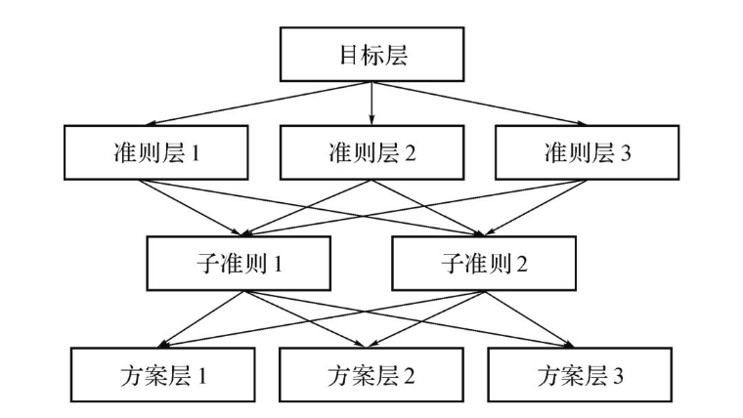
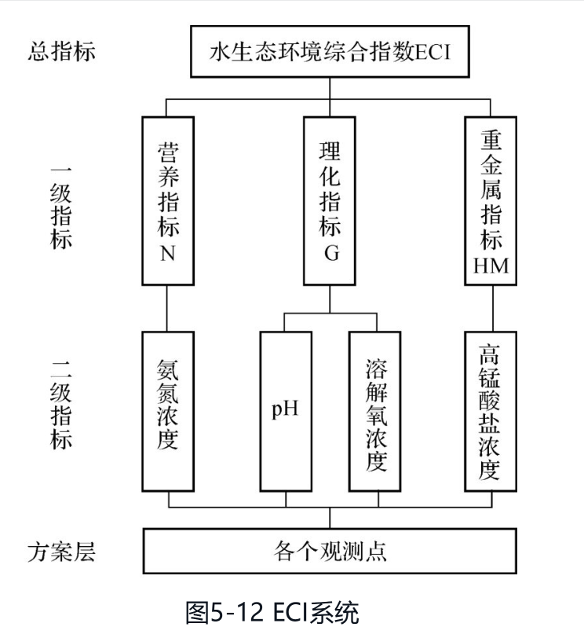
模型原理 | 参考教程： | https://zhuanlan.zhihu.com/p/448412538
 |  |  | 层次分析法（Analytic Hierarchy Process, AHP）较合理地解决了定性问题定量化的处理过程。
 |  |  | AHP本质是一种思维方式，它把复杂问题分解成若干个组成因素，又将这些因素按支配关系分别形成递阶层次结构，通过两两比较的方法确定决策方案相对重要度的总排序。
 |  |  | 最高层：又称目标层。这一层次的元素只有一个。一般它是分析问题的预定目标或理想结果。 | 本文件中，总权重表格的目的是评价优秀党员，即优秀党员为最高层。 准则有2层，层次结构类似右图。为了编号易读，从准则层开始编号A-C，准测层为A或B，方案层为C。
 |  |  | 中间层：又称准则层。这一层次包括了为实现目标所涉及的中间环节，它可以由若干层次组成，包括所需考虑的准则和子准则。
AHP原理层次结构图 |  |  | 中间层：又称准则层。这一层次包括了为实现目标所涉及的中间环节，它可以由若干层次组成，包括所需考虑的准则和子准则。

操作步骤 |  |  | 在本文件中的体现 | 注意事项
1．分析系统中各因素之间的关系，建立系统的层次结构。 |  |  | 填写矩阵的蓝色部分 | 公式已经写好并连接，请确保Excel自动重算处于开启状态（文件-选项-重新计算-自动重算）
2．对于同一层次的各元素关于上一层次中某一准则的重要性进行两两比较，构造两两比较矩阵。
3．由判断矩阵计算被比较元素对于该准则的相对权重，并进行一致性检验。 |  |  | 权重为矩阵右侧红底的部分
 |  |  | 一致性检验为绿底的部分
4．计算各层元素对系统目标的合成权重，计算被评价对象的总分并进行排序。 |  |  | 查看总权重表格

如何填写判断矩阵
填写顺序：一级→二级→三级
具体填写：黑框矩阵的蓝底部分，以下仅为解释
A行B列，对比A与B哪个更重要，并用1-9标度
 | 苹果 | 香蕉 | 梨 | 其他例子： | https://blog.csdn.net/qq_44960253/article/details/108612193
苹果 | 1 | 苹果与香蕉相比，苹果更重要，假设为5 | 苹果与梨相比，梨更重要，假设为1/2 |  | https://blog.csdn.net/m0_37228052/article/details/144078344
香蕉 | 自动计算的倒数 | 1 | 香蕉与梨相比，一样重要，假设为1
梨 | 自动计算的倒数 | 自动计算的倒数 | 1

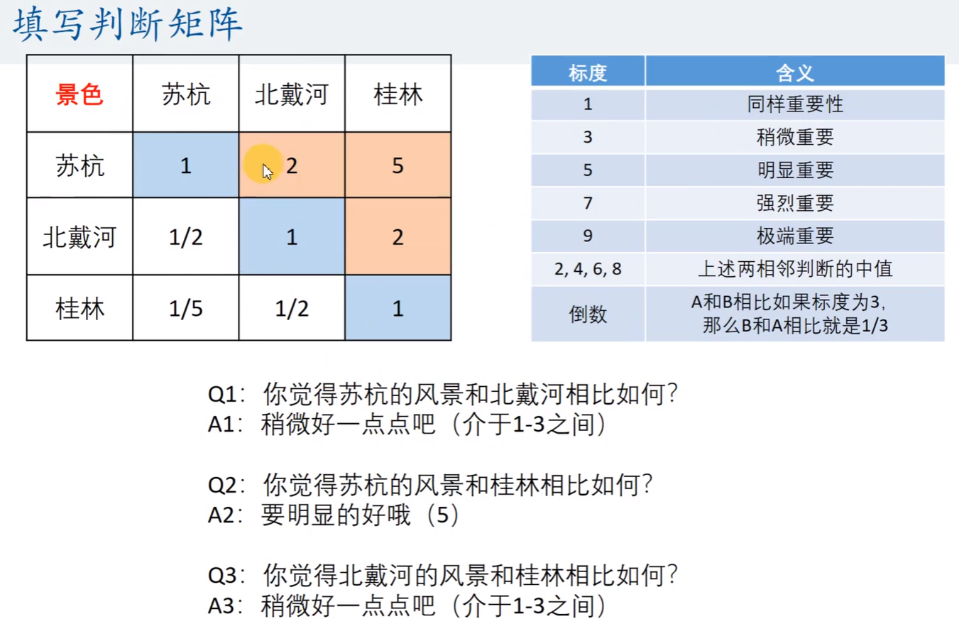
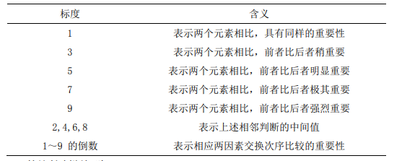

一致性检验
CR<0.1说明判断矩阵A通过一致性检验，可以用来计算，反之需要倒回去重新调整权重矩阵

